Niz2
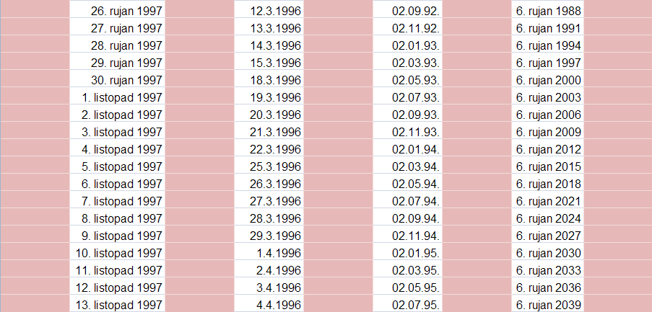
2007-12-25
2008-04-25
2008-08-25
2008-12-25
2009-04-25
2009-08-25
2009-12-25
2010-04-25
2010-08-25
2010-12-25
2011-04-25
2011-08-25
2011-12-25
2012-04-25
2012-08-25
2012-12-25
2013-04-25
2013-08-25

Niz1
